截图明细
实测截图明细

编号 | 界面 / 状态 | 截图 | 备注 |  | 美术优化
1 | 启动加载页 | 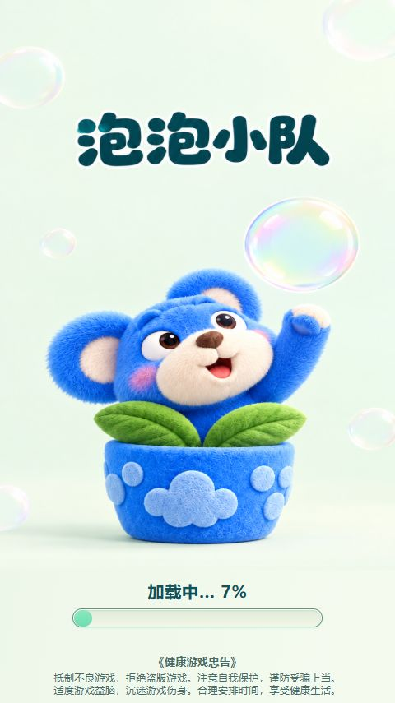 |  |  | 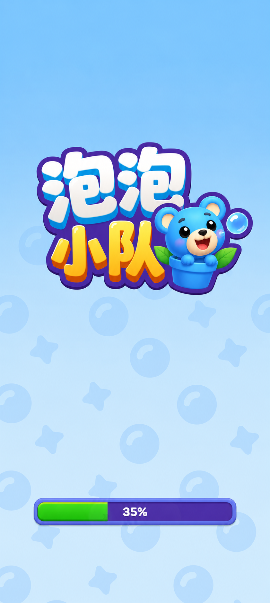
2 | 第1关：派遣教学 | 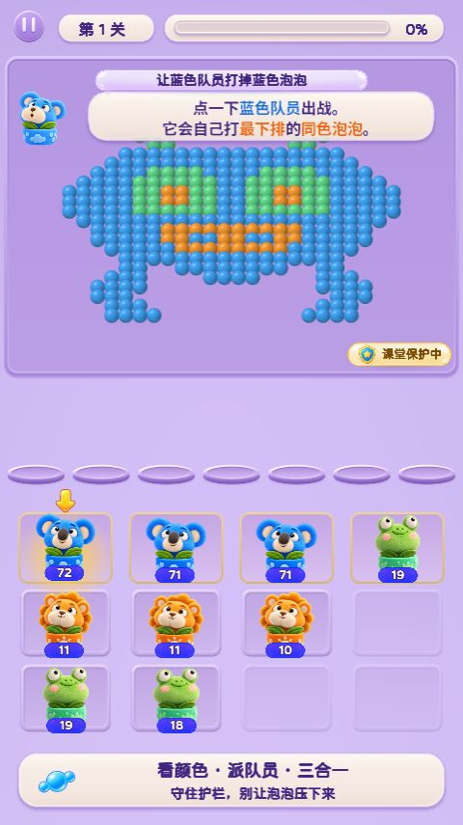 | 新手引导简化，直接引导上手就好 现在太多说明了 底部的说明也不要 |  | 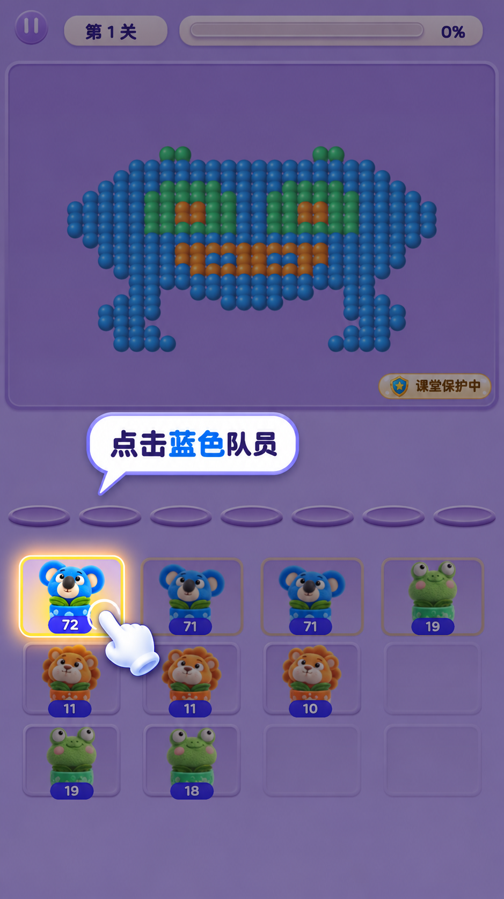
3 | 第1关：合成引导 | 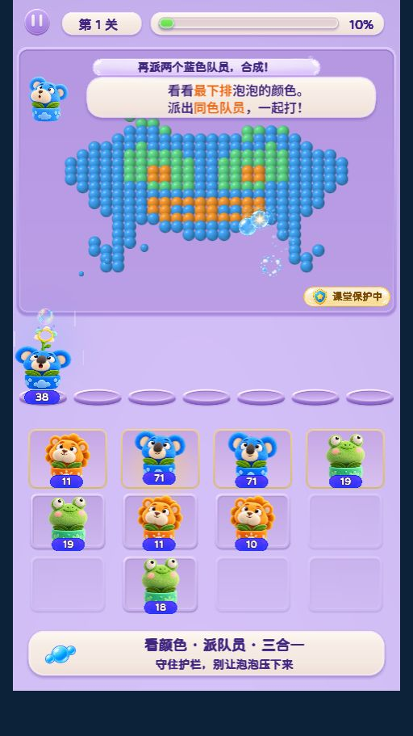 | 合成引导延续同一套样式。 点击第一只后，文案改成 “再派1个，合成升级！”，手指移向第二只；合成完成后撤掉引导。 |  | 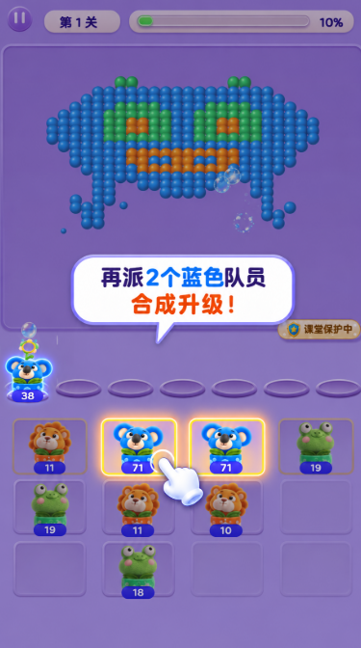
4 | 主页：初始状态 | 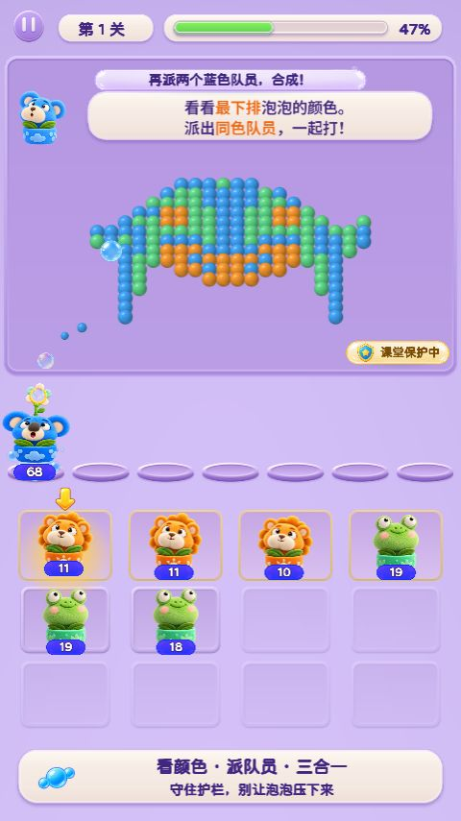 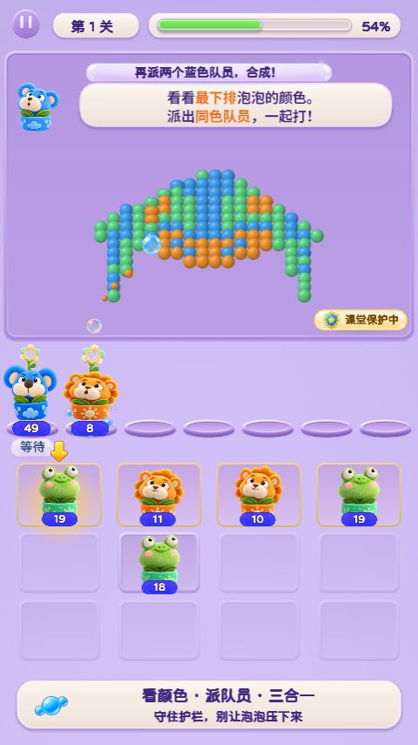 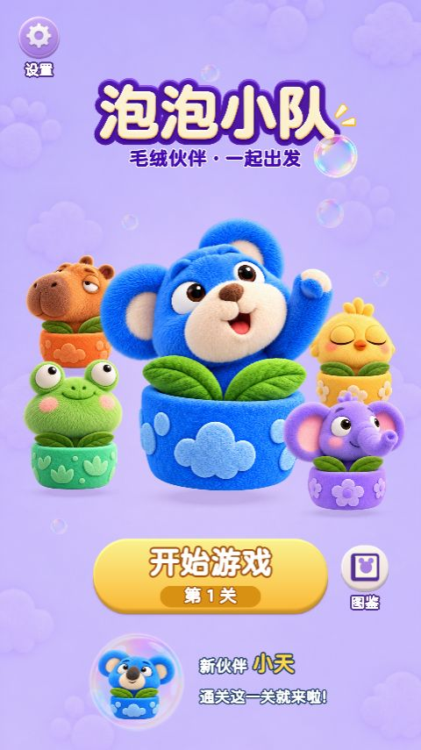 | 主页替换 |  | 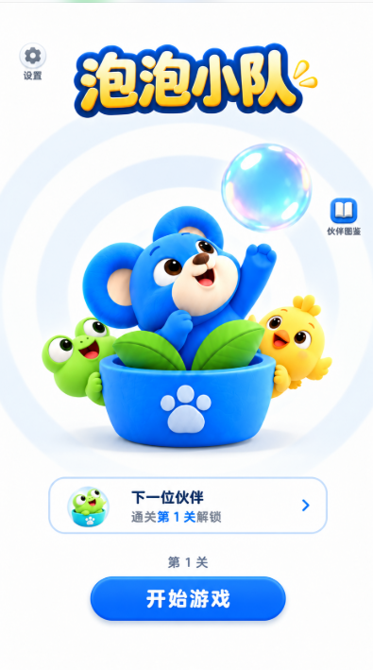
5 | 主页设置 | 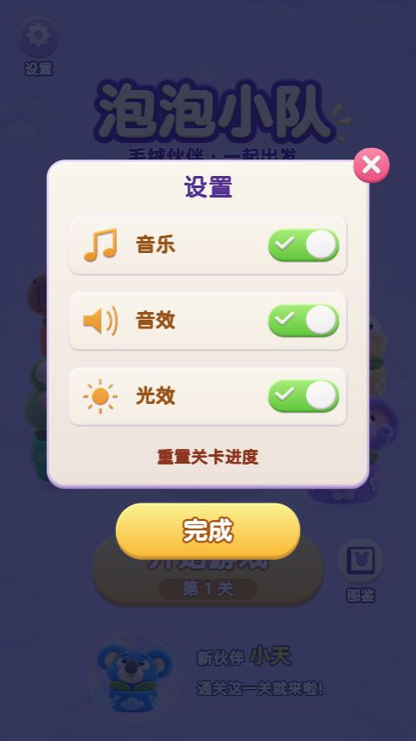 |  |  | 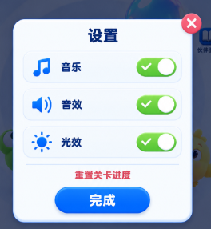 没有执行重置关卡进度。
6 | 泡泡图鉴：未收集 | 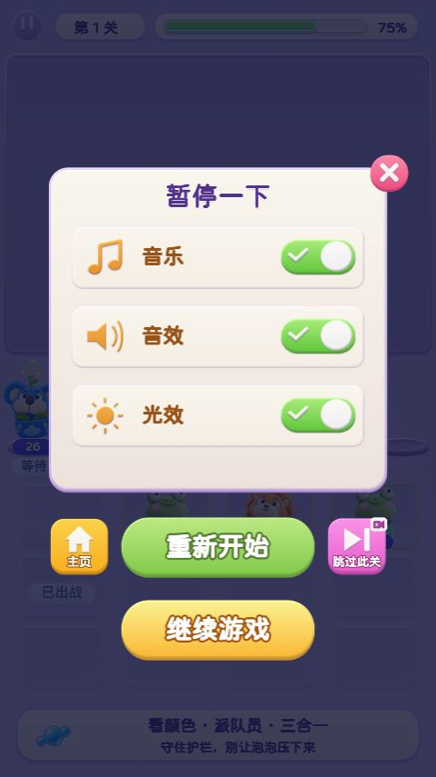 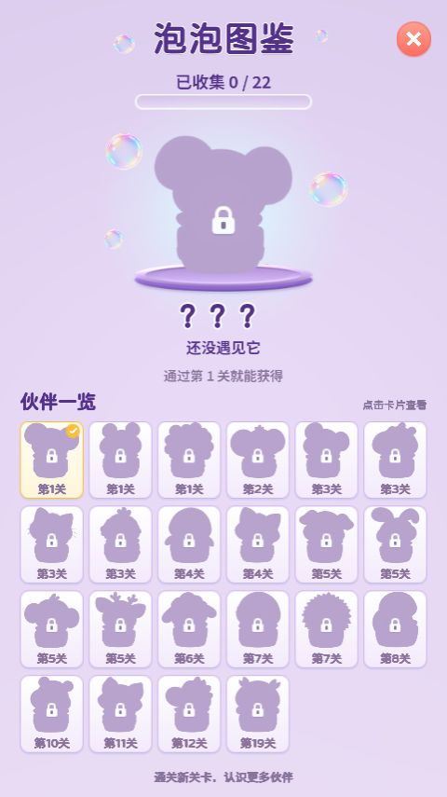 |  |  | 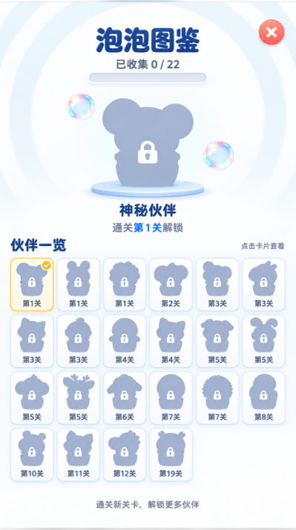
7 | 正常通关结算 | 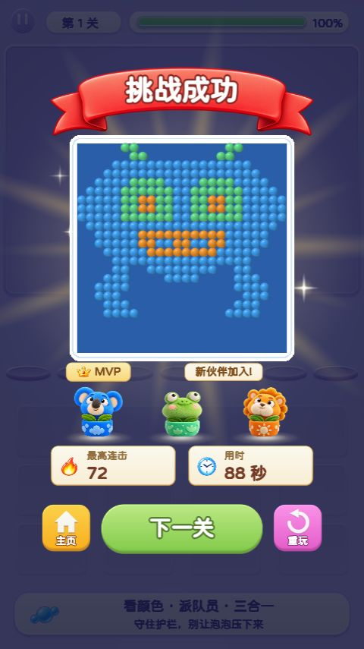 |  |  | 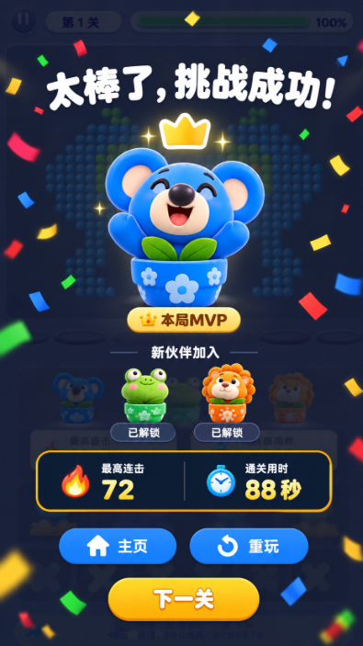
8 | 第2关：泡泡数量教学 | 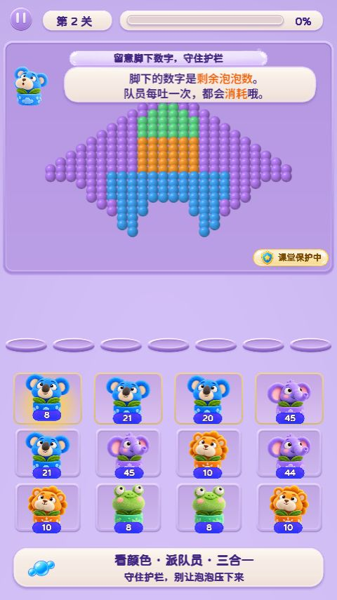 | 这一步引导文字太多 简化说明 |  | 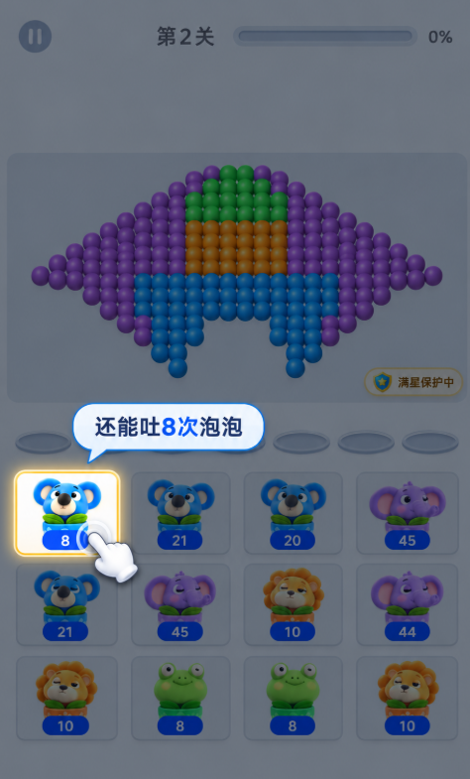
9 | 跳关：清空过渡 | 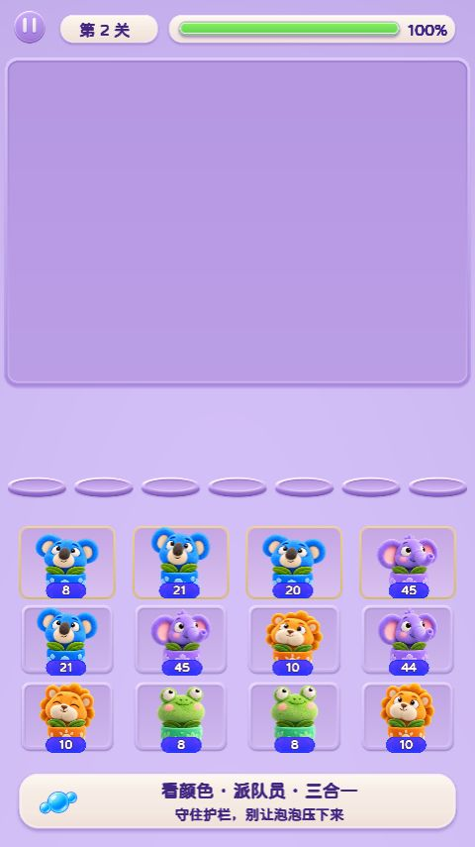 | 去掉跳关功能 背景颜色优化成右图白色或者渐变浅蓝 |  | 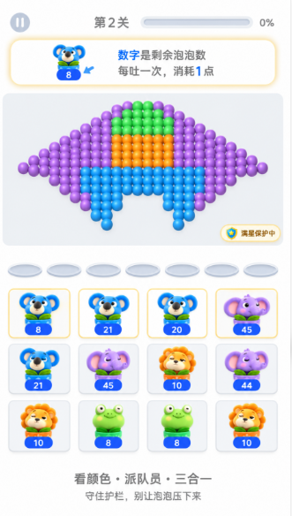
10 | 普通关：泡泡来袭 | 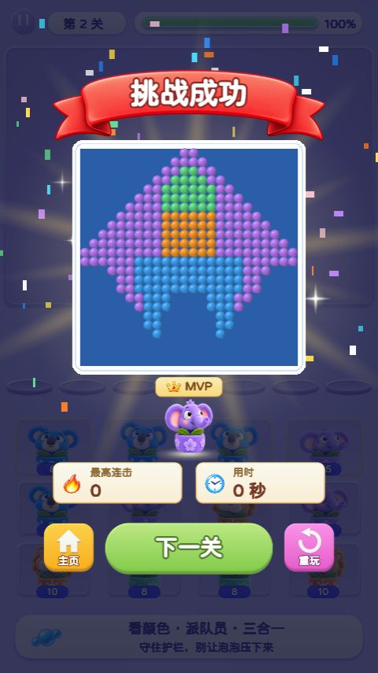 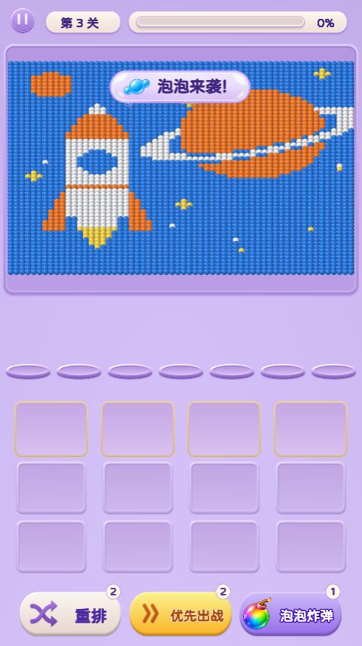 | 入场优化
11 | 普通关：准备出战 | 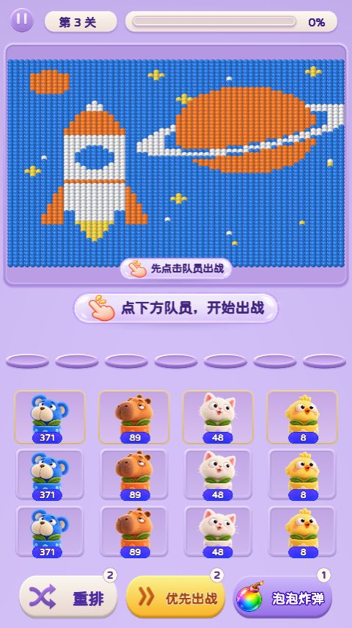 | 不要这个提示
12 | 优先出战：选择队员 | 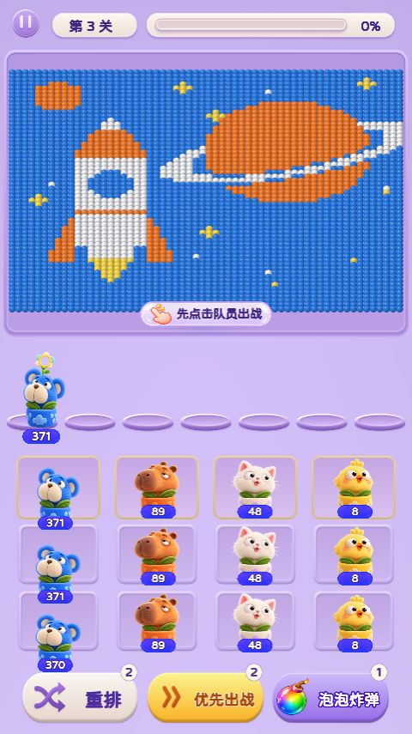 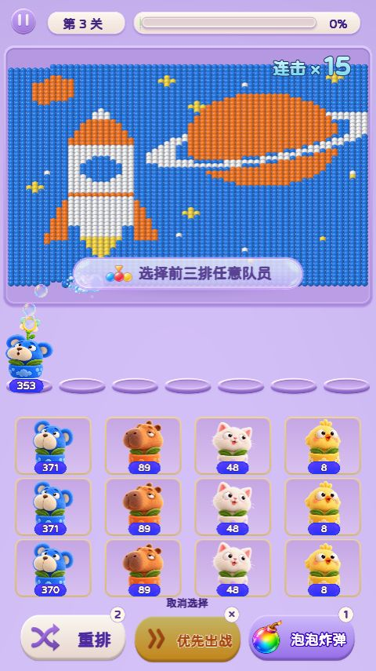 | 这个提示统一成半透明黑底 80%透明度的长条，加白字加粗
13 | 泡泡炸弹：补充提示 | 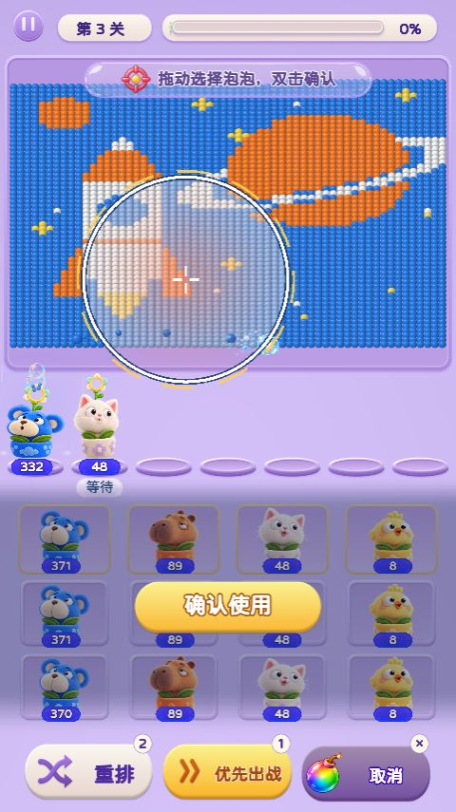 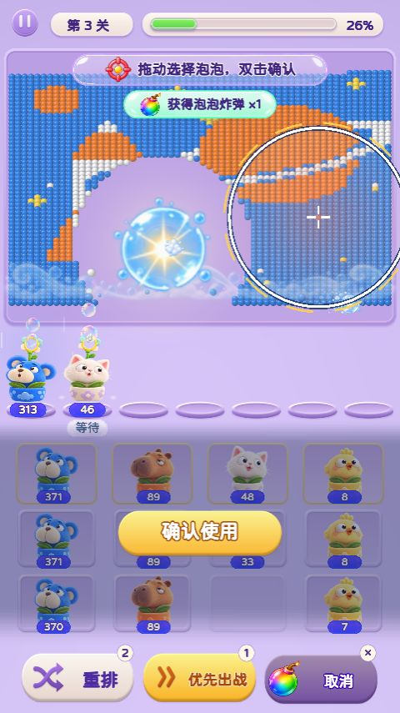 | 炸弹道具试用参考效果 |  | 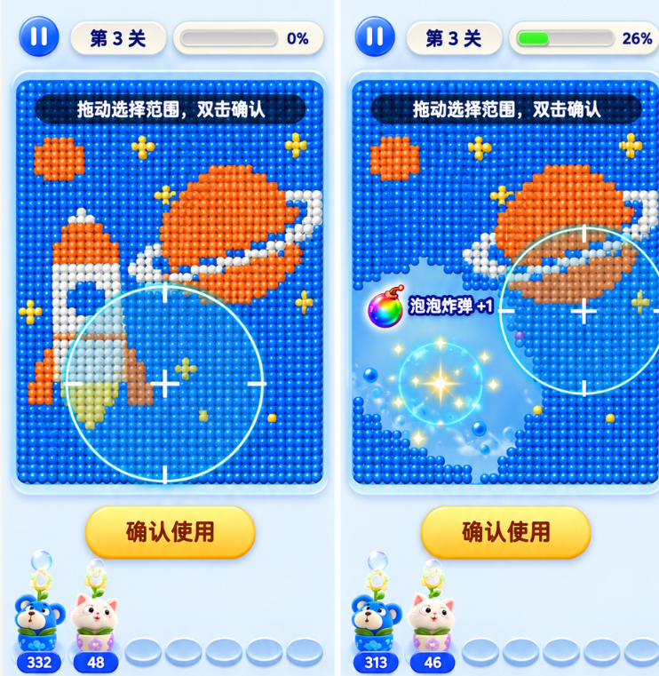
14 | 首次失败：复活 | 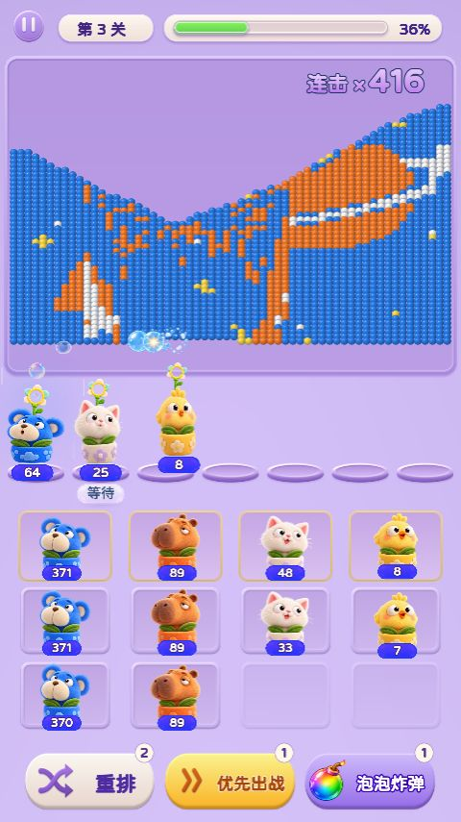 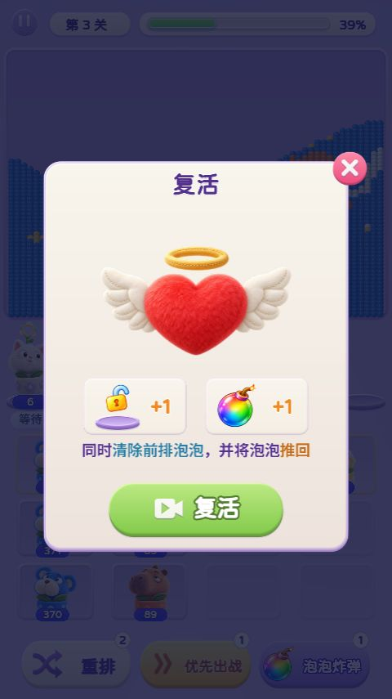 |  |  | 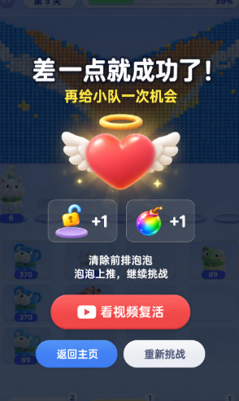
15 | 复活后的清除效果 | 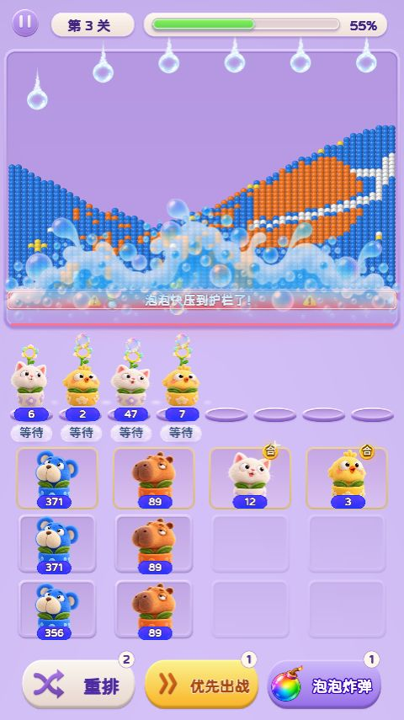 |  |  | 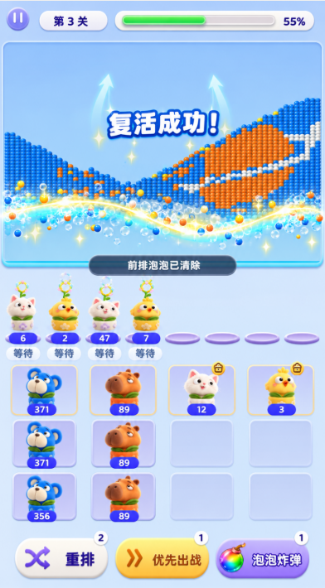
16 | 重排与护栏预警 | 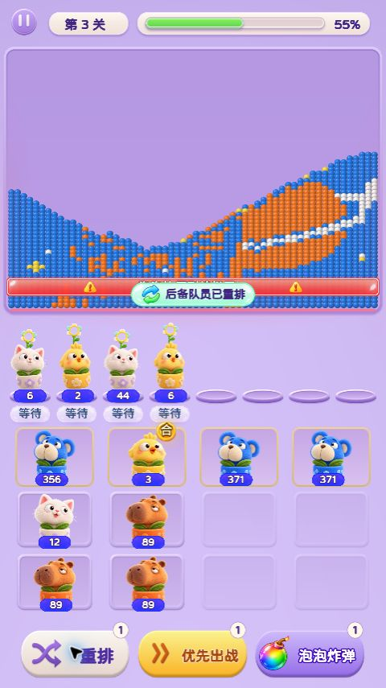 | 重排与护栏预警 |  | 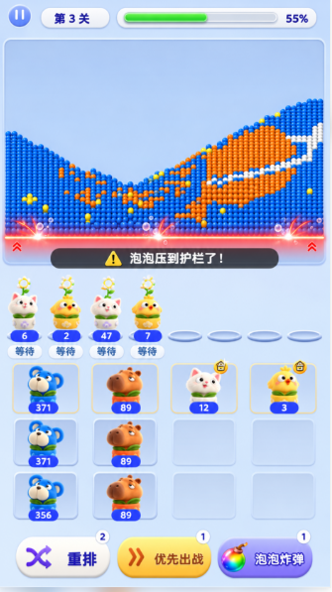
17 | 挑战失败结算 | 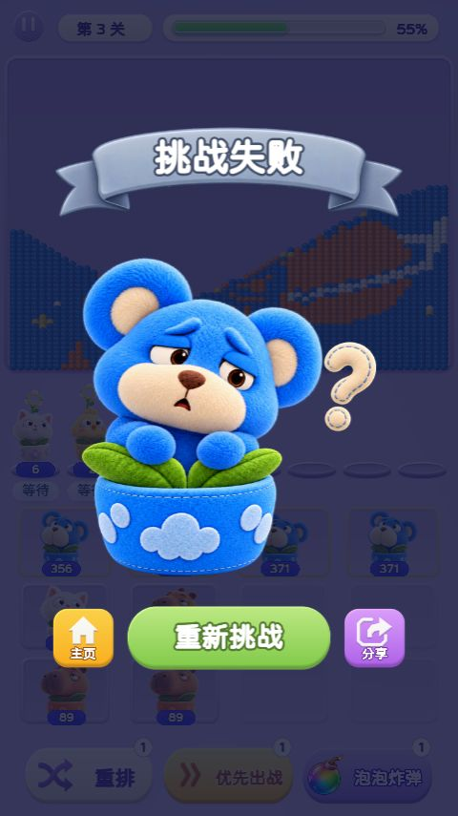 |  |  | 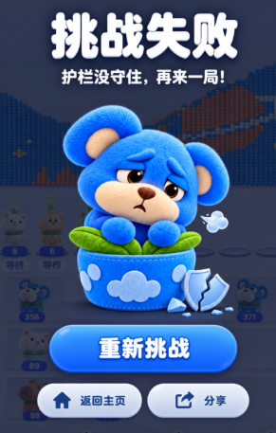
18 | 图鉴：已解锁伙伴详情 | 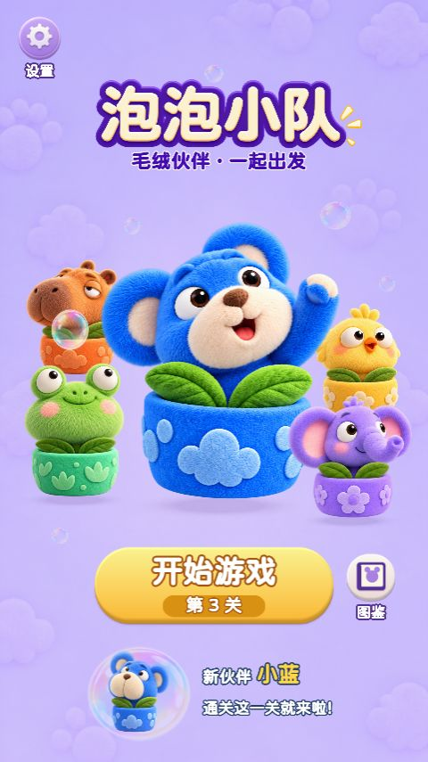 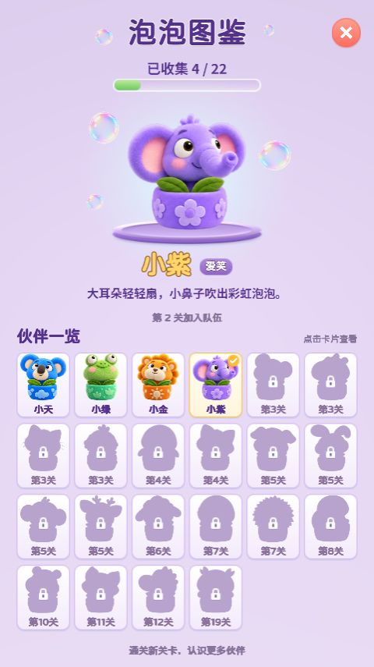 |  |  | 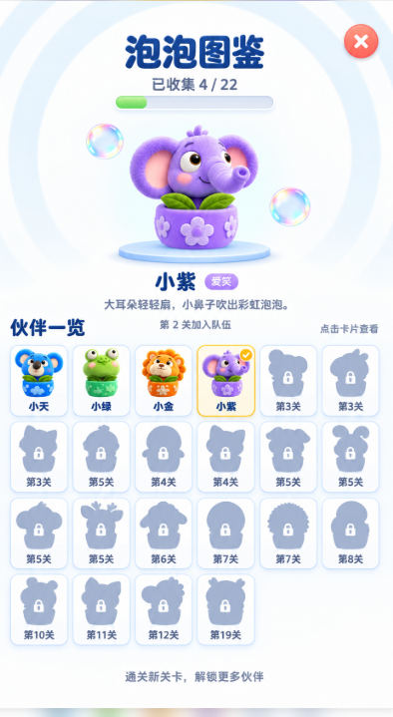
19 | 普通关：带锁槽位 | 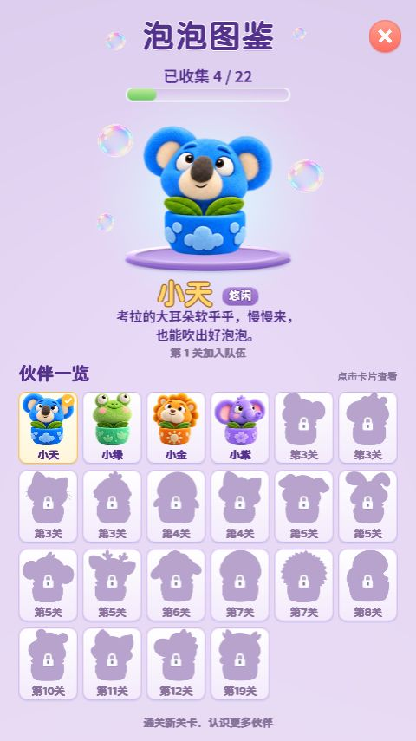 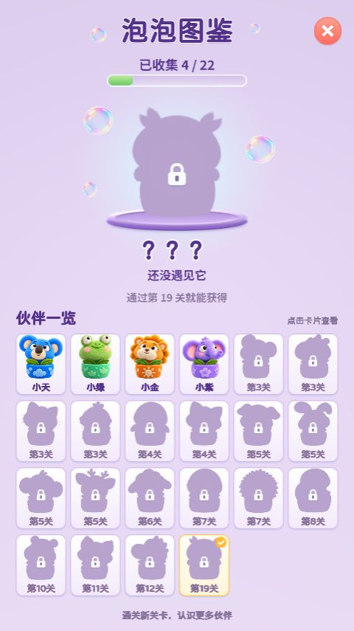 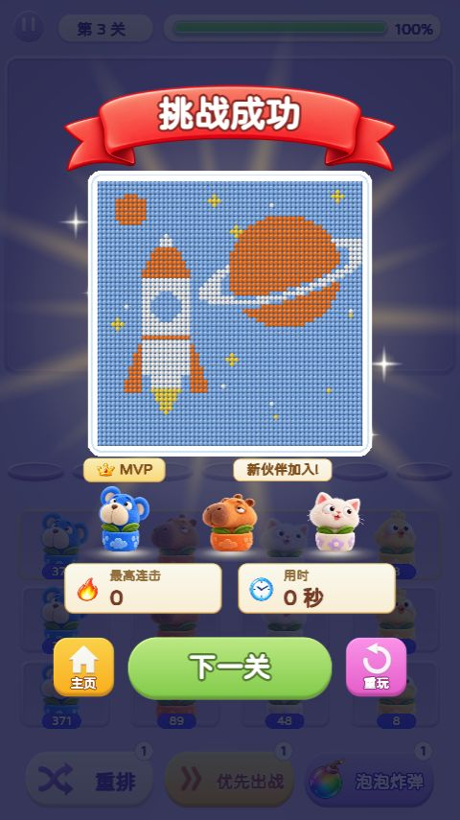 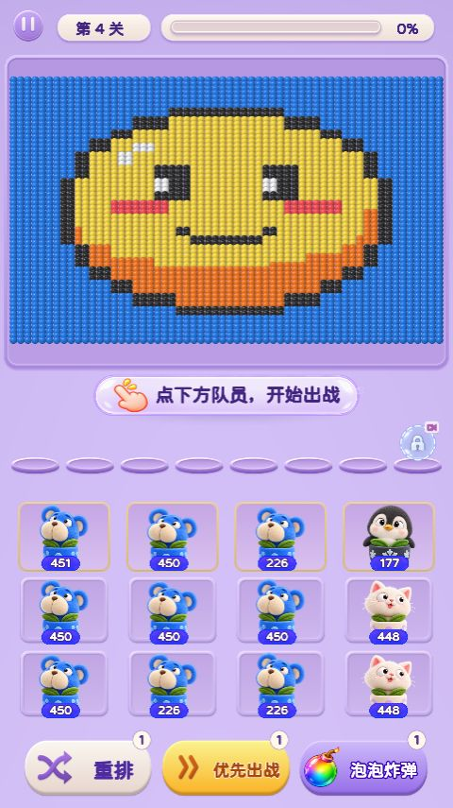 | 解锁槽位 |  | 
20 | 图鉴：22位伙伴全部解锁 |  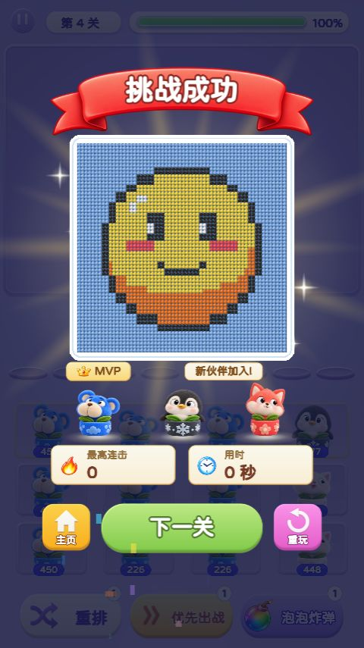 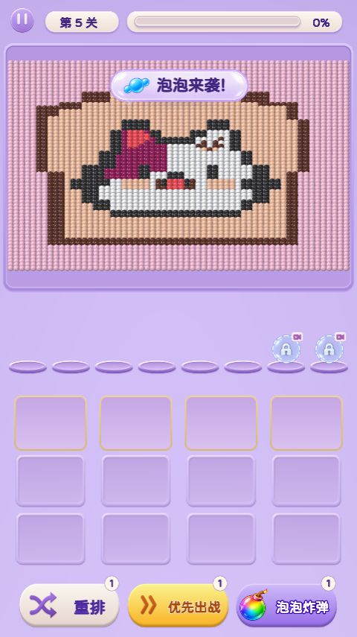 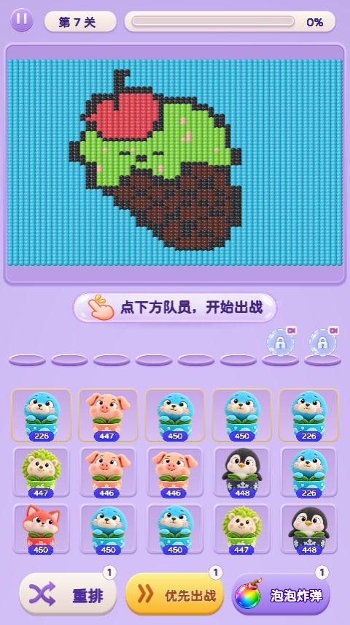 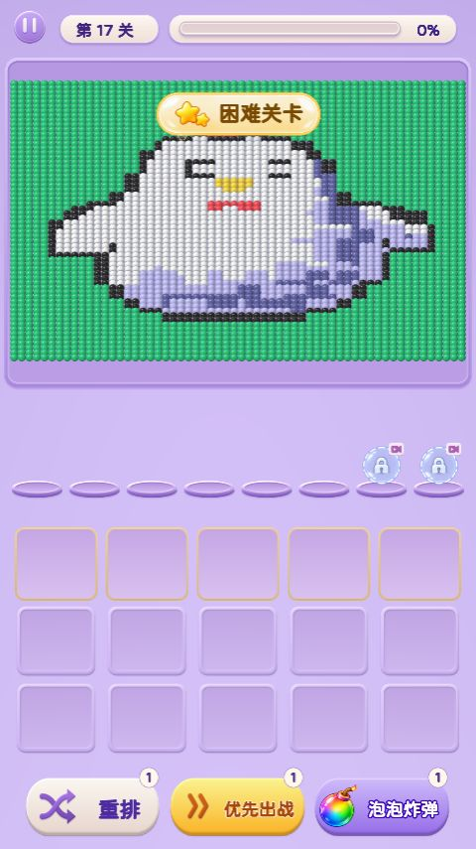 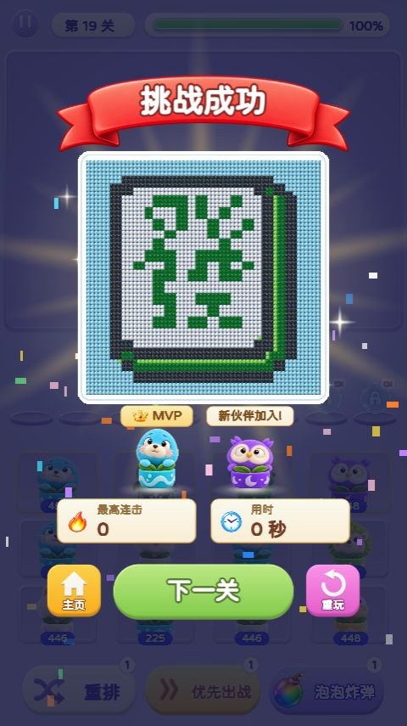   |  |  | 
 | 图鉴名字
 |  | 伙伴 | 名字 | 伙伴 | 名字
 |  | 蓝色小熊 | 啵啵 | 小青蛙 | 呱呱
 |  | 小狮子 | 卷卷 | 小象 | 朵朵
 |  | 奶白小熊 | 糯糯 | 水豚 | 豚豚
 |  | 小白猫 | 绵绵 | 小黄鸡 | 叽叽
 |  | 小企鹅 | 团团 | 小狐狸 | 桃桃
 |  | 小猪 | 哼哼 | 小兔子 | 糖糖
 |  | 小猴子 | 皮皮 | 小熊猫 | 栗栗
 |  | 小绵羊 | 咩咩 | 蓝色小鸟 | 啾啾
 |  | 小刺猬 | 球球 | 小乌龟 | 慢慢
 |  | 紫色河马 | 芋芋 | 小浣熊 | 豆豆
 |  | 小鳄鱼 | 咔咔 | 猫头鹰 | 咕咕

